About
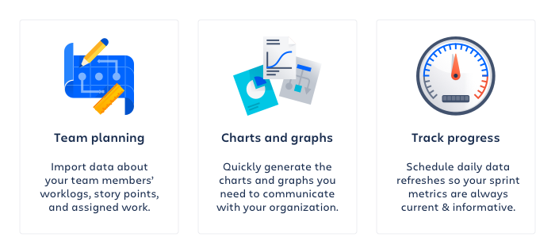

Created on: | 24 Feb 23 10:48 UTC
Jira Site: | https://reykjavik.atlassian.net
Jira Query: | project = HM4 AND status in ("Samþykkt - Uppstilling", "Samþykkt - Yfirferð", "Samþykkt - Í bið") AND "Hverfi[Dropdown]" = Árbær ORDER BY created DESC

